Datum toekomst opmaken

Excel cursus gevorderd
Formules in Voorwaardelijke opmaak namaken of overtypen vanuit het voorbeeld
Cellen opmaken aan datums 10 dagen in de toekomst via een formule in Voorwaardelijk opmaak
Voorbeeld |  |  |  |  | 24/04/2017 | is vandaag
Verlof binnen 10 dgn | Werknemer | Verlof | Verlof | Werknemer | Verlof binnen 10 dgn
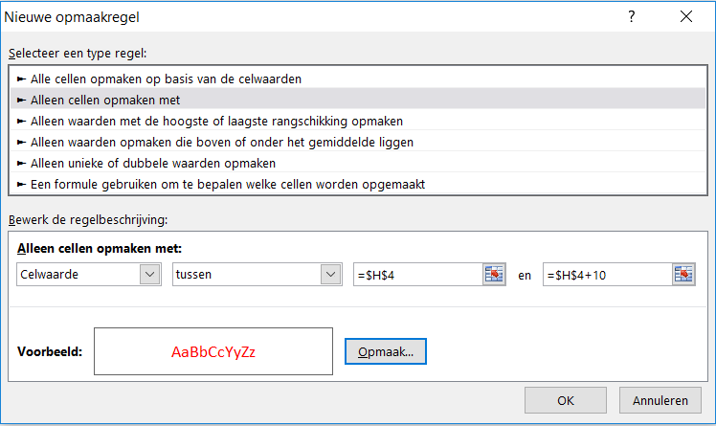
24/04/2017 | Janssen P | ja |  | Janssen P | 24/04/2017 | I4+2
27/04/2017 | Klaessen K | Vervanger nodig |  | Klaessen K | 03/04/2017
12/08/2017 | Schreurs W |  |  | Schreurs W | 11/04/2017
15/08/2017 | Peeters M |  |  | Peeters M | 14/04/2017
24/04/2017 | Peet J | ja |  | Peet J | 22/10/2016
30/04/2017 | Puts G | Vervanger nodig |  | Puts G | 06/04/2017 | A11 makkelijk alternatief

Voorbeeld formule Verlof =ALS(A6=VANDAAG();"ja";ALS(A6>VANDAAG()+10;"";ALS(A6<VANDAAG();"";"Vervanger nodig")))
Doelstelling voor:
Stel u bent groepsleider en houdt het verlof bij om te zien wie binnenkort verlof heeft en vervanging nodig heeft.
In kolom A worden toekomstige verlofdagen (binnen 10 dagen) in rood weergegeven;
in kolom C wordt 'ja' voor een herinnering weergegeven d.m.v. een geneste functie ALS
U maakt als volgt de eerste voorwaardelijke opmaak regel:
1. Selecteer de cellen H6 tot en met H11.
2. Klik op Start - Voorwaardelijke opmaak - Nieuwe regel
3. Onder Nieuwe opmaakregel - Alleen cellen opmaken met
4. Venster 1 celwaarde - venster 2 tussen - venster 3 H4 (is vandaag) - venster 4 H4 + 10 dagen
Werking formule: formule voorwaardelijke opmaak sluit alles uit behalve de >10 dagen na vandaag (deze worden rood)
Alternatief: Voorwaardelijke opmaak - Markeerregels voor cellen - Een datum op - Deze week - opmaakkleur rood

Waarschuwen met tekst (ja) indien de datum 10 dagen in de toekomst ligt
Alternatief voor datums kleuren/opmaak kan met een waarschuwing (ja) in een andere kolom (C) met de geneste functie ALS
U maakt in de C kolom een waarschuwing met alleen Ja als de datums in kolom A binnen de 10 dagen verlof komen
1. Selecteer de cellen F6
2. Typ of plak in F6: =ALS(A6=VANDAAG();"ja";ALS(A6>VANDAAG()+10;"";ALS(A6<VANDAAG();"";"bijna")))
3. Sleep de functie met de vulgreep door voor alle cellen eronder
4. Start - Voorwaardelijke opmaak - Markeerrgels voor cellen - Gelijk aan - Ja - in 1e venster - kies Opmaak kleur geel

